画面一覧
画像が複数配置されたシート

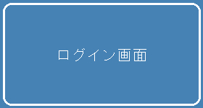
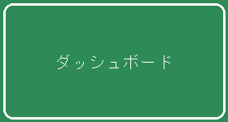
 | ログイン画面 | ダッシュボード

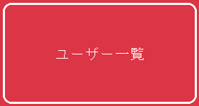

 | ユーザー一覧 | 帳票出力

備考 | 画像アンカーと近くのセルテキストを一緒に扱えるか確認用。

